Sheet1
[제작] S 카카오프렌즈 카페 슬림카드 케이스
STI : 02 6673 4900 , Fax : 02 6406 6543
배송주소:
제품명 | [제작] S 카카오프렌즈 카페 슬림카드 케이스
이미지 | 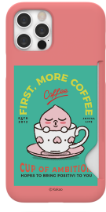 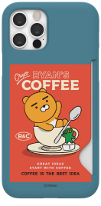 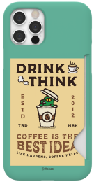 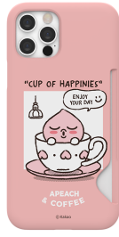 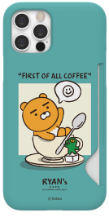 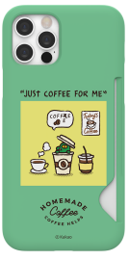 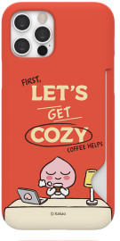 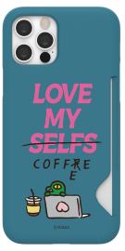 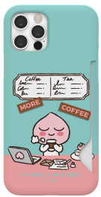 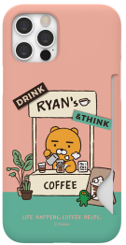 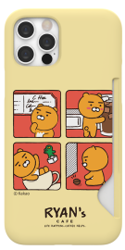 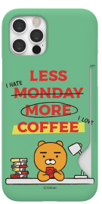 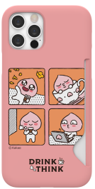 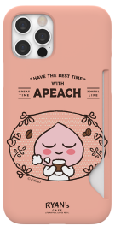 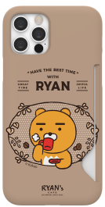
기종/색상 | 포스터어피치 | 포스터라이언 | 포스터콘 | 컵어피치 | 컵라이언 | 컵콘 | 데스크어피치 | 데스크라이언 | 데스크콘 | 카페어피치 | 카페라이언 | 카툰어피치 | 카툰라이언 | 가든어피치 | 가든라이언
아이폰7/8/SE2/SE3
아이폰7/8플러스
아이폰X/XS
아이폰XS MAX
아이폰XR
아이폰11
아이폰11 PRO
아이폰11 PRO MAX
아이폰12 mini
아이폰12/PRO
아이폰12 PRO MAX
아이폰13 mini
아이폰13
아이폰13 PRO
아이폰13 PRO MAX
아이폰14
아이폰14 PLUS
아이폰14 PRO
아이폰14 PRO MAX
아이폰15 | X | X | X | X | X | X | X | X | X |  |  | X |  | X
아이폰15 PLUS | X | X | X | X | X | X | X | X | X |  |  | X |  | X
아이폰15 PRO | X | X | X | X | X | X | X | X | X |  |  | X |  | X
아이폰15 PRO MAX | X | X | X | X | X | X | X | X | X |  |  | X |  | X
갤럭시S9 (G960) | X | X | X | X | X | X | X | X | X |  |  | X |  | X
갤럭시S9플러스 (G965)
갤럭시S10e (G970)
갤럭시S10 (G973)
갤럭시S10플러스 (G975)
갤럭시S10 5G (G977)
갤럭시S20 (G981)
갤럭시S20플러스 (G986)
갤럭시S20울트라 (G988)
갤럭시S21 FE (G990)
갤럭시S21 (G991)
갤럭시S21플러스 (G996)
갤럭시S21울트라 (G998)
갤럭시S22 (S901)
갤럭시S22플러스 (S906)
갤럭시S22울트라 (S908)
갤럭시S23 (S911)
갤럭시S23플러스 (S916)
갤럭시S23울트라 (S918)
갤럭시노트9 (N960)
갤럭시노트10 (N971)
갤럭시노트10플러스 (N976)
갤럭시노트20 (N981)
갤럭시노트20울트라 (N986)

